Data
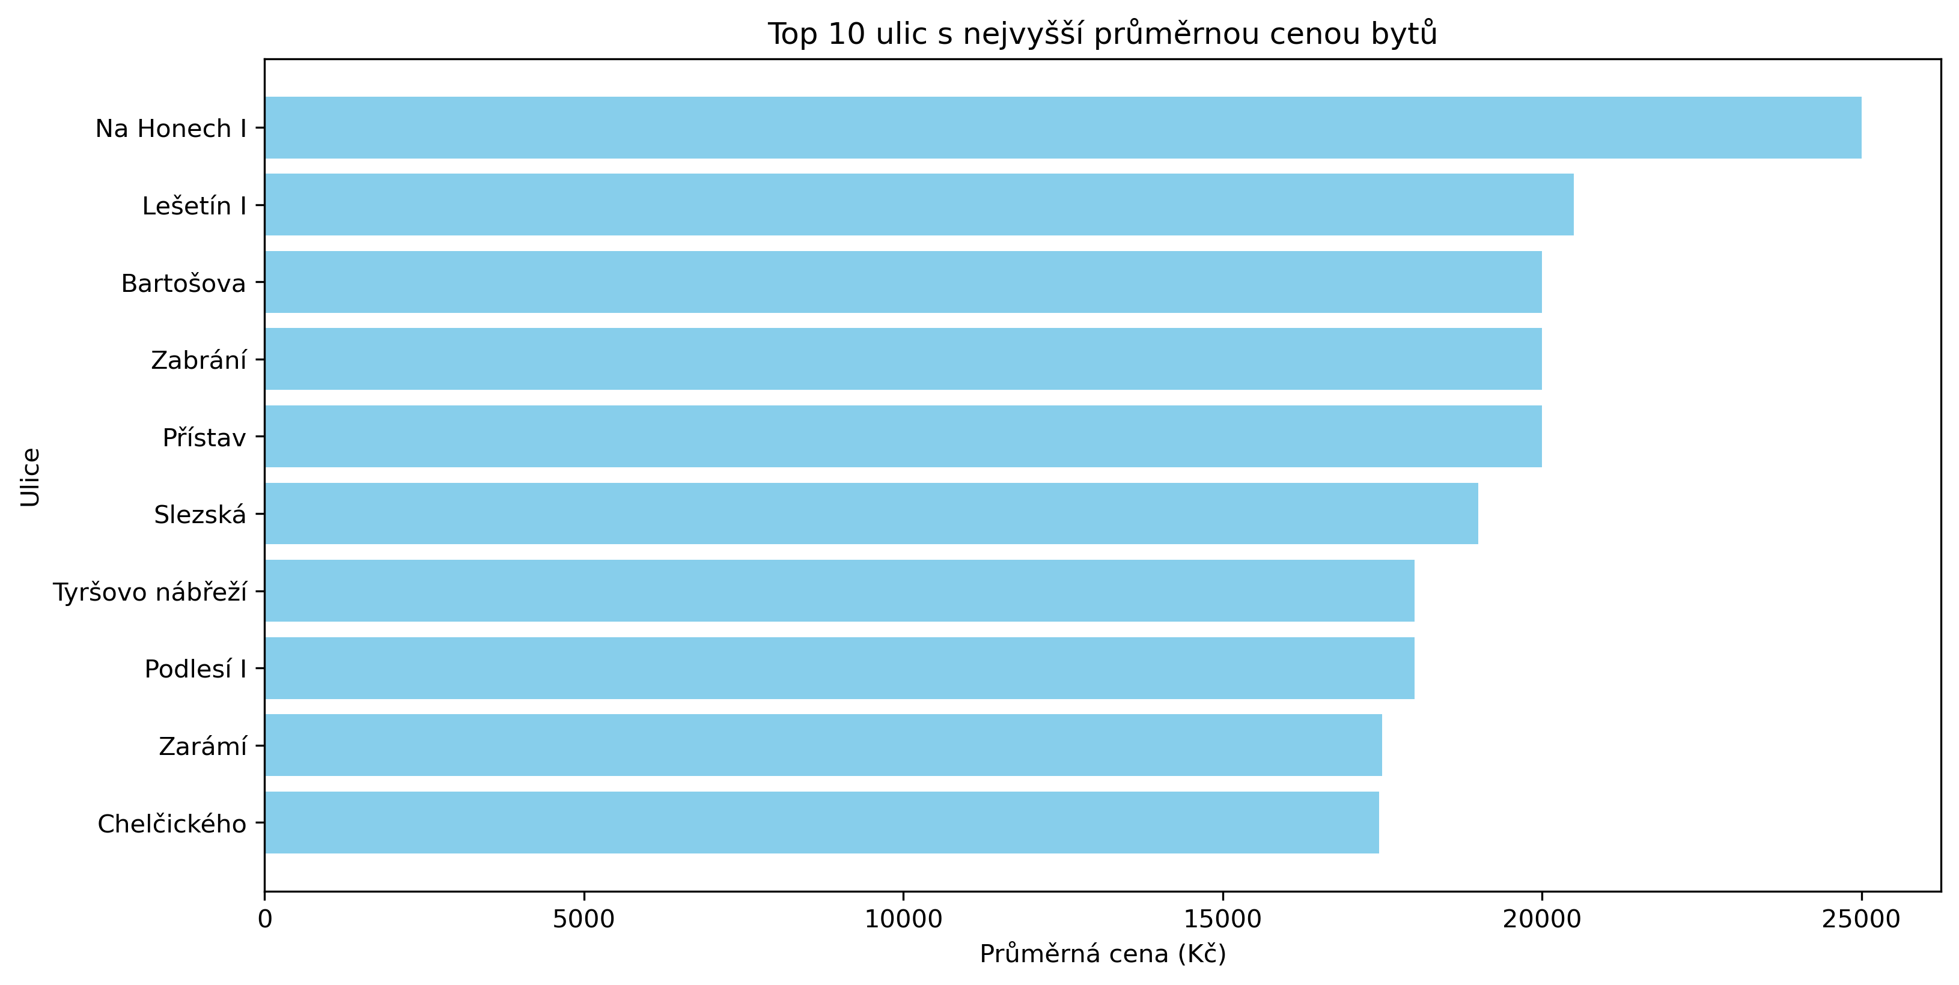
ulice | prumerna cena
Na Honech I | 25000
Lešetín I | 20500
Bartošova | 20000
Zabrání | 20000
Přístav | 20000
Slezská | 19000
Tyršovo nábřeží | 18000
Podlesí I | 18000
Zarámí | 17500
Chelčického | 17450

